Long_Term_Avg
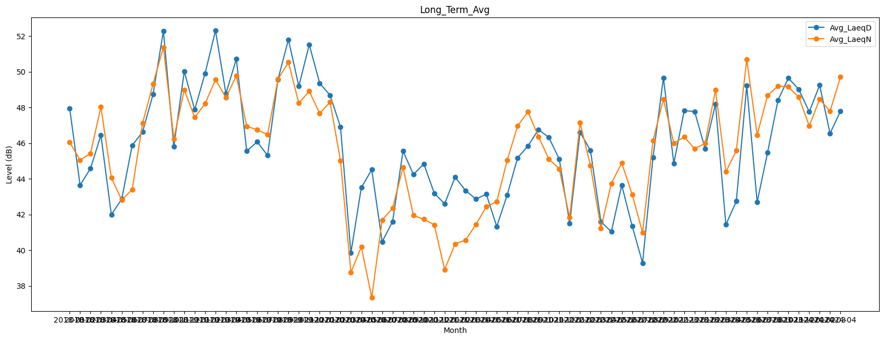
Date | Avg_LaeqD | Avg_LaeqN
2018-01 | 47.953410087 | 46.049109934
2018-02 | 43.639477224 | 45.052203012
2018-03 | 44.578455912 | 45.413700428
2018-04 | 46.437624118 | 48.031605733
2018-05 | 41.990445919 | 44.049497498
2018-06 | 42.86485834 | 42.811726414
2018-07 | 45.872407726 | 43.396342958
2018-08 | 46.623504606 | 47.116975234
2018-09 | 48.723570245 | 49.312313449
2018-10 | 52.287833286 | 51.374371224
2018-11 | 45.808910132 | 46.245127875
2018-12 | 50.01656377 | 48.976431668
2019-01 | 47.870973654 | 47.445395669
2019-02 | 49.904754109 | 48.207799166
2019-03 | 52.302417151 | 49.56117945
2019-04 | 48.771875308 | 48.546432512
2019-05 | 50.711409006 | 49.776969648
2019-06 | 45.547864413 | 46.937538162
2019-07 | 46.069001338 | 46.751598624
2019-08 | 45.309125348 | 46.466183869
2019-09 | 49.567870462 | 49.583205124
2019-10 | 51.802067631 | 50.531985394
2019-11 | 49.189520352 | 48.234575133
2019-12 | 51.516995611 | 48.906187238
2020-01 | 49.360093771 | 47.664847933
2020-02 | 48.682130746 | 48.296016076
2020-03 | 46.89862497 | 45.013452089
2020-04 | 39.851127631 | 38.757580147
2020-05 | 43.50705428 | 40.185130498
2020-06 | 44.510027142 | 37.339062467
2020-07 | 40.474641056 | 41.694084291
2020-08 | 41.599208948 | 42.351732014
2020-09 | 45.557656687 | 44.63424329
2020-10 | 44.239077255 | 41.945794298
2020-11 | 44.834418713 | 41.732730423
2020-12 | 43.192668875 | 41.420928261
2021-01 | 42.597887227 | 38.91191257
2021-02 | 44.092631701 | 40.349747058
2021-03 | 43.342828181 | 40.559757665
2021-04 | 42.863197428 | 41.437874302
2021-05 | 43.137818144 | 42.437671015
2021-06 | 41.323468642 | 42.721575065
2021-07 | 43.085616052 | 45.031091447
2021-08 | 45.170249498 | 46.959777969
2021-09 | 45.837144153 | 47.755844865
2021-10 | 46.757273496 | 46.366728135
2021-11 | 46.321065082 | 45.104273228
2021-12 | 45.107140136 | 44.567315001
2022-01 | 41.498758934 | 41.822215993
2022-02 | 46.613296874 | 47.135136681
2022-03 | 45.583813821 | 44.741121548
2022-04 | 41.598331498 | 41.228523396
2022-05 | 41.034860455 | 43.736934441
2022-06 | 43.640581356 | 44.883323612
2022-07 | 41.354311158 | 43.122871023
2022-08 | 39.281832658 | 40.985229291
2022-09 | 45.192935013 | 46.131749327
2022-10 | 49.655551967 | 48.460429927
2022-11 | 44.863052549 | 45.994024285
2022-12 | 47.824680457 | 46.344337821
2023-01 | 47.766073336 | 45.681764852
2023-02 | 45.690338009 | 45.987101287
2023-03 | 48.191074415 | 48.968478499
2023-04 | 41.429667149 | 44.386397216
2023-05 | 42.74174984 | 45.583986115
2023-06 | 49.219099978 | 50.677607229
2023-07 | 42.694590605 | 46.457705201
2023-08 | 45.463059954 | 48.666749917
2023-10 | 48.402024539 | 49.202461685
2023-11 | 49.644926711 | 49.149526972
2023-12 | 49.003199941 | 48.57291625
2024-01 | 47.755913213 | 46.961232561
2024-02 | 49.240212223 | 48.454159108
2024-03 | 46.543252661 | 47.785945955
2024-04 | 47.787804363 | 49.706784902

